Worksheet
ЗАЯВКИ ОТПРАВЛЯЙТЕ НА: liketoys@liketoys.by |  |  | Внимание сообщить о недовозе или о возврате бракованного товара теперь через эти формы.
 |  |  | Просьба оплачивать за товар каждую неделю, тем самым мы сможем чаще радовать Вас новыми приходами.
 |  |  | Уведомление о возврате брака |  | НАЖМИ МЕНЯ -> СЫЛКА (УВЕДОМЛЕНИЕ О ВОЗВРАТЕ БРАКА)
375 (29) 3200 281 Игорь |  |  | Сообщение о недовозе |  | НАЖМИ МЕНЯ -> ССЫЛКА (СООБЩЕНИЕ О НЕДОВОЗЕ)
375 (29) 3200 251 Ольга
 |  |  |  |  | Работаем с НДС |  |  |  | 0.00
Фото | Наименование | Артикул | РАЗМЕР ИГРУШКИ | Описание | Цена с НДС | Ставка НДС | Оптовая надбавка | Ваш заказ | Сумма заказа | Комментарии
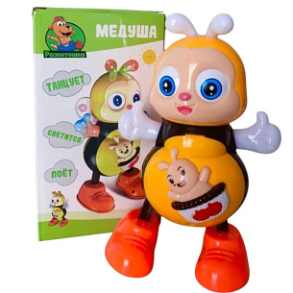 | Игрушка "Животные" | BT777317 | 22*11*11 см | Игрушка "Танцующая пчелка Медуша" со световыми и звуковыми эффектами. Поет авторские песни на русском языке Крылышки, рожки и ручки светятся разноцветными огоньками. | 13.21 | 20 | 25% |  | 0.00
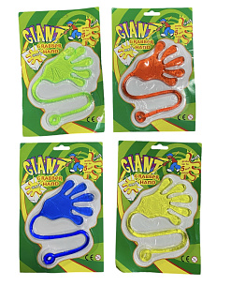 | Изделие Антистресс | BT2470495 | 9*8 см | Игрушка-антистресс "Липкая рука". Эта игрушка очень хорошо тянется и прилипает к различным поверхностям. 4 цвета в ассортименте. ОТГРУЗКА УПАКОВКАМИ ПО 24 ШТУКИ. | 2.90 | 20 | не подлежит регулированию цен |  | 0.00
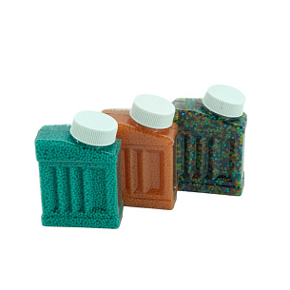 | Пули для игрушечного оружия | BT1502179(78-111) | 8*5,5*2,5 см | Баночка с шариками для создания орбизных пуль. Маленькие пули, как бусины, при погружении в воду вырастают в орбизы шарики . Цвета в ассортименте. | 3.91 | 20 | не подлежит регулированию цен |  | 0.00
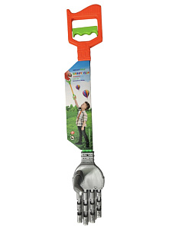 | Изделие "Розыгрыш" | BT250622(2562) | 57 х 9 х 8 см | Игрушка "Механическая рука-хваталка". При сжатии рукоятки, пальцы сжимаются. Материал: пластик. | 4.92 | 20 | не подлежит регулированию цен |  | 0.00
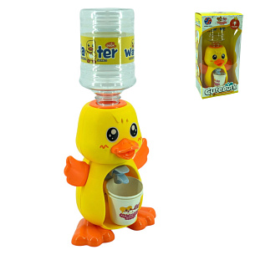 | Игровой набор для мальчиков | BT1502201(2016-167) | 30*13*8 см | Детский кулер с изображением уточки. В наборе 2 стаканчика. Объем кулера ~ 300 мл. В комплекте 2 бумажных стаканчика. (Упаковка-коробка) | 10.91 | 20 | 25,00% |  | 0.00
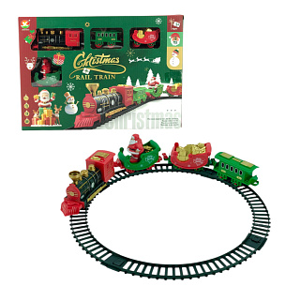 | Декор для дома | BT2506310(W699-103A) | 35*25*4 см | Новогодняя железная дорога. В комплекте : 4 вагона (главный, с Санта Клаусом, сани, обычный вагон). 2 способа сборки дороги: круг - диаметр - 27 см, овал: 25* 47 см. Работает от одной батарейки ( в главном вагоне) | 21.31 | 20 | не подлежит регулированию цен |  | 0.00
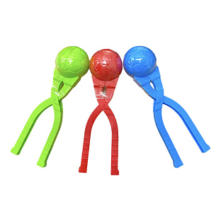 | Игрушка "Снежколеп" | BT221023(BWL-760) | 20 см | Форма для лепки снежков. Цвета в ассортименте. 20 см | 1.23 | 20 | 25% |  | 0.00
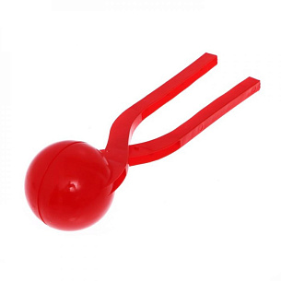 | Игрушка "Снежколеп" | BT221022(BWL-40)красный | 34 см | Форма для лепки снежков. Цвета в ассортименте. 34 см | 3.36 | 20 | 25% |  | 0.00
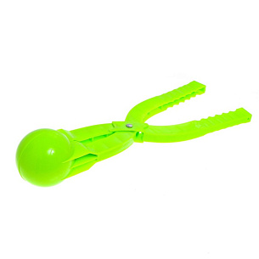 | Игрушка "Снежколеп" | BT221022(BWL-40)зеленый | 34 см | Форма для лепки снежков. Цвета в ассортименте. 34 см | 3.36 | 20 | 25% |  | 0.00
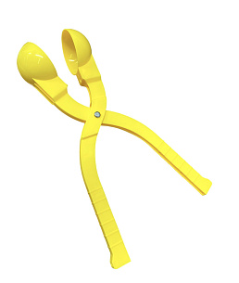 | Игрушка "Снежколеп" | BT221022(BWL-40)желтый | 34 см | Форма для лепки снежков. Цвета в ассортименте. 34 см | 3.36 | 20 | 25% |  | 0.00
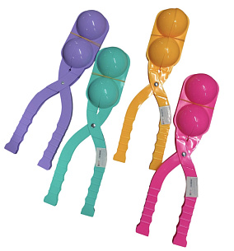 | Игрушка "Снежколеп" | SS301699 | 36 см | Снежколеп двойной. Несколько движений и 2 снежка идеальной формы, размером с теннисный мяч, готовы. Крепление металлическое. Размер: 36 см. | 4.10 | 20 | 25% |  | 0.00
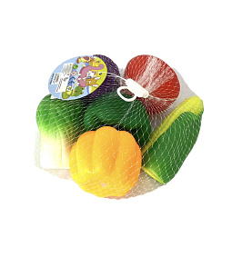 | Игровой набор для девочек | BT2304005 | 4-8 см | Резиновые игрушки "Овощи" в сетке. В наборе 6 шт. Размер 4-8 см | 3.85 | 20 | 25% |  | 0.00
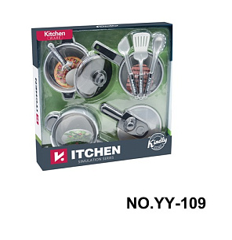 | Игровой набор для девочек | BT2310048(YY-109) | 37*37 см | Набор "Кухня". В комплекте: сковородки, кастрюли, крышки, лопатки. Диаметр посуды -12 см . Упаковка: 37*37 см | 28.80 | 20 | 25% |  | 0.00
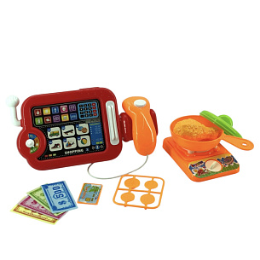 | Игровой набор для девочек | BT1502168(666-43) | 22*11 см | Набор "Супермаркет. Касса" со звуковыми эффектами. В комплекте: кассовый аппарат, газовая плита, сковорода, монеты, деньги, карточка, куриная ножка. Воспроизводит звук сканера. | 8.57 | 20 | 25,00% |  | 0.00
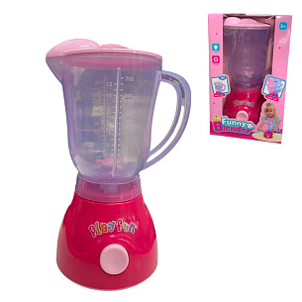 | Игровой набор для девочек | BT2310026(018-51) | 21*13,5*10 см | Игрушка "Блендер" со световыми и звуковыми эффектами. | 14.48 | 20 | 25% |  | 0.00
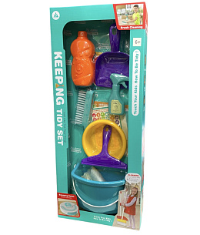 | Игровой набор для девочек | BT2407004(HJ613A) | 25*9*60 | Игровой набор маленькой хозяюшки. В комплекте: ведро, щётка, тряпочка, совок, скребок, тазик, 2 бутылочки. | 32.71 | 20 | 25% |  | 0.00
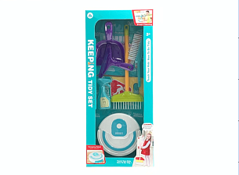 | Игровой набор для девочек | BT2407005(HJ613C) | 25*7.2*60 | Игровой набор маленькой хозяюшки. В комплекте: робот-пылесос, ср-во для окон, щётка -2 шт, совок, скребок. | 39.31 | 20 | 25% |  | 0.00
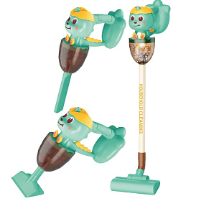 | Игровой набор для девочек | BT2407007(HJ199A1) | 20.5*11.5*62 | Игровая модель вертикального пылесоса со звуковыми эффектами. 3 вида насадок на выбор | 54.69 | 20 | 25% |  | 0.00
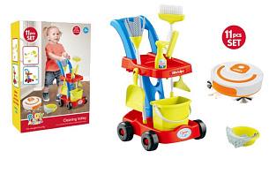 | Игровой набор для девочек | BT2407046(HJ611F) | 33*14*45.5 | Игровой набор маленькой хозяюшки. В комплекте 11 предметов: тележка, пылесос, ведро, тазик, скребок, щётки, швабра, тряпочка, совок, муляж баночки. | 62.06 | 20 | 25% |  | 0.00
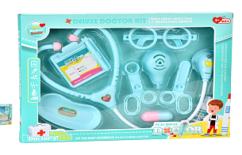 | Игровой набор "Доктор" | BT1408050(5901) | 36*26 см | Игровой набор "Доктор". В комплекте: стетоскоп, очки, ножницы, щипцы, баночки, лоток. | 8.09 | 20 | 25,00% |  | 0.00
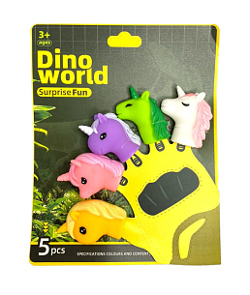 | Игрушка "Животные" | BT2305095(YR806-7) | 19*19 см | Пальчиковый театр "Единороги" с фигурками из ПВХ. Количество: 5 шт. Упаковка: 19*19 см. Размер фигурок: 5*5 см | 4.02 | 20 | 25% |  | 0.00
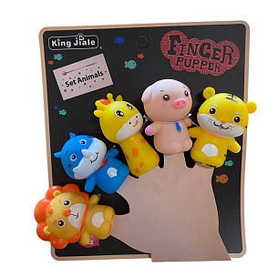 | Игрушка "Животные" | BT1502222(328188) | 17*16 см | Пальчиковый театр "Животные". В комплекте 5 зверушек. | 5.59 | 20 | 25% |  | 0.00
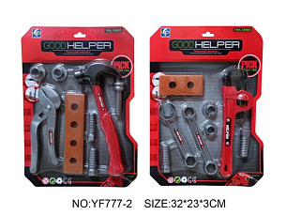 | Игровой набор "Строитель" | BT221326(YF777-2) | 32*23*3 см | Игровой набор "Строитель". В наборе: 8 предметов. | 3.17 | 20 | 25% |  | 0.00
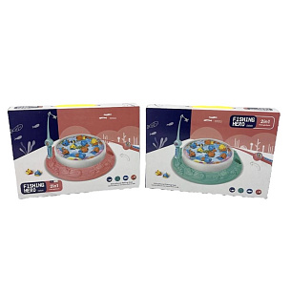 | Игровой набор "Рыбалка" | G192075(1567-1C) | 22*22*6 см | Игровой набор "Рыбалка". Цель игры: выловить как можно больше рыбок. В комплекте: 2 магнитные удочки, рыбки, игровое поле. Игра способствует развитию внимания и ловкости. Возрастное ограничение: 3+. | 16.25 | 20 | 25% |  | 0.00
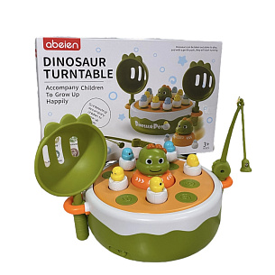 | Игровой набор для мальчиков | BT1405008 | 17*17*7*см | Игровой набор "Рыбалка". В комплекте: удочка, 2 сачка, 10 динозавриков-неваляшек. Работает от 3-х пальчиковых батареек. 2 варианта игры: ловить динозавриков магнитной удочкой либо настроить игровое поле так, чтобы динозаврики выпрыгивали из лунок и ловить их сачками либо руками. Динозаврик в центре игрового поля съёмный, имеет инерционный механизм. | 23.08 | 20 | 25% |  | 0.00
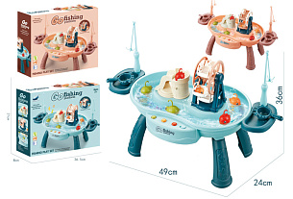 | Игровой набор "Рыбалка" | BT1409038(QY9998) | 36.5*8*31 | Игровой столик "Рыбалка". В игровом бассейне можно залить воду и выпустить рыбок, которые плавают по кругу за счёт искусственного течения, создаваемого внутри бассейна маленьким моторчиком. Малышу предстоит поймать всех водных жителей при помощи магнитных удочек. Для того, чтобы игра была ещё веселее, в игровом центре есть музыка и подсветка В комплект входит: ванночка для воды, 2 удочки, фигурки рыбок и черепашек, горочка с башней и лестницей. | 41.30 | 20 | 25% |  | 0.00
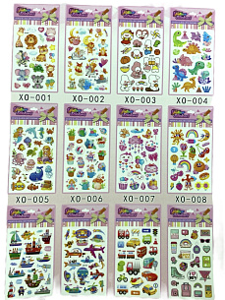 | Набор наклеек "Животные" | BT251007 | 21*14 см | Набор наклеек-стикеров с изображением животных. 12 видов.(В ОДНОЙ УПАКОВКЕ 1 ВИД НАКЛЕЕК) ОТГРУЗКА УПАКОВКАМИ ПО 12 ШТУК | 1.51 | 20 | не подлежит регулированию цен |  | 0.00
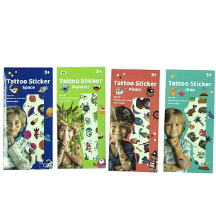 | Набор наклеек "Животные" | BT1502373(WY689D) | 23*11 см | Переводные наклейки-тату. В 1 наборе 2 листа переводных татуировок. Темы: космос, монстрики, пираты, дино. | 1.57 | 20 | не подлежит регулированию цен |  | 0.00
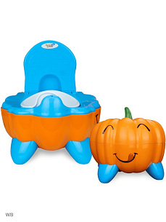 | Игровой набор для девочек | G119202(8601) | 30*26*26 см | Горшок детский (дорожный) с крышкой в виде тыквы. | 22.09 | 20 | 25% |  | 0.00
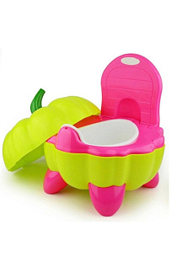 | Игровой набор для девочек | BT221184(8601) | 30*26*26 см | Горшок детский (дорожный) с крышкой в виде тыквы. | 27.27 | 20 | 25% |  | 0.00
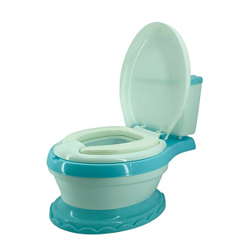 | Игровой набор для мальчиков | BT1502383(307) | 43*37*30 см | Детский горшок в виде унитаза. 3 цвета в ассортименте (розовый, голубой, бирюзовый) | 50.57 | 20 | 25% |  | 0.00
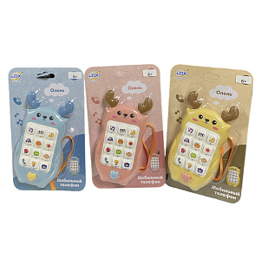 | Игровой набор для мальчиков | BT2308047(188-9B1) | 13*7*2,5 см | Музыкальная игрушка "Телефончик-оленёнок" с силиконовыми рожками-грызунками. Функции игрушки: названия и звуки животных, транспорта, мелодии, песни, колыбельные, другие звуковые эффекты. Шнурочек входит в комплект. В ассортименте 3 цвета. | 5.94 | 20 | 25,00% |  | 0.00
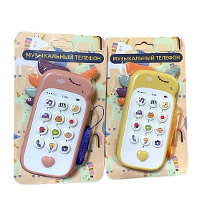 | Игровой набор для мальчиков | BT2308046(188-7B1) | 14*8*2,5 см | Музыкальная игрушка "Телефончик-оленёнок" с силиконовыми вставками грызунками. Функции игрушки: названия и звуки животных, транспорта, мелодии, песни, колыбельные, другие звуковые эффекты. Шнурочек входит в комплект. В ассортименте 2 цвета. | 5.94 | 20 | 25,00% |  | 0.00
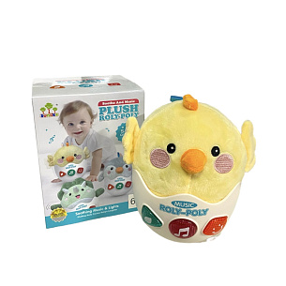 | Игрушка "Животные" | BT1405013 | 16*12*13 см | Музыкальная игрушка-неваляшка с мягким основанием, цыплёнка можно подвесить за колечко, которое входит в комплект. Воспроизводит звуки птиц, мелодии, забавные звуки. | 19.78 | 20 | 20% |  | 0.00
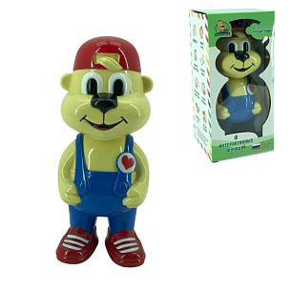 | Игрушка «Собака» | BT777666 | 21*9*8 см | Интерактивный щенок "Развитошка". Рассказывает авторские сказки, поет песенки на русском языке, учит английские слова, рассказывает считалочки, обучает счету до 10, загадывает загадки. ( упаковка- коробка с открытым окошком) | 14.32 | 20 | 25% |  | 0.00
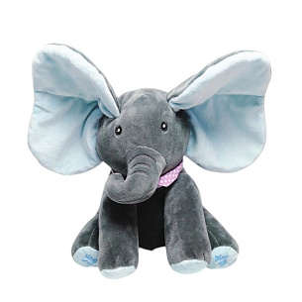 | Игрушка "Слон" | BT2506147(K-5003) | 27*18*23 см | Мягкая игрушка "Слоник", который любит играть в прятки, прячась с помощью ушек. Говорит на английском языке, воспроизводит 1 мелодию. | 23.51 | 20 | 25,00% |  | 0.00
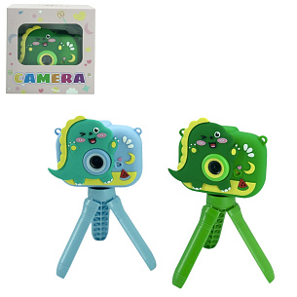 | Игровой набор для девочек | BT250346 | 7*8,5,*3 см | Детский фотоаппарат со штативом. Режимы: фото, видео, игры, галерея, воспроизведение музыки . Есть рамки и эффекты для фото. Штатив-тренога- 9 см. | 39.60 | 20 | 25% |  | 0.00
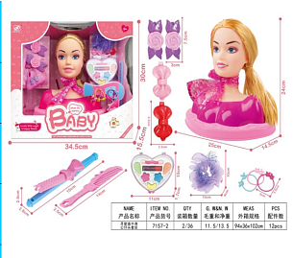 | Набор для творчества | BT2506305(7157-2) | 34*30*15 см | Набор для создания причесок и макияжа. В комплекте: голова-манекен, плойка, расческа, сумочка, 4 заколки, резинка большая, 4 маленькие резиночки, тени, кисточка. | 38.05 | 20 | не подлежит регулированию цен |  | 0.00
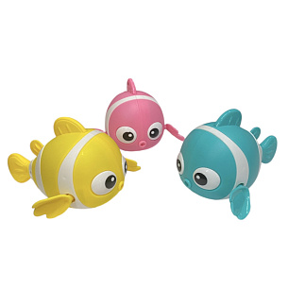 | Игрушка "Животные" | BT2407105(2020C) | 10 см | Заводная игрушка для ванной "Рыбка". Цвета в ассортименте. | 1.43 | 20 | 25,00% |  | 0.00
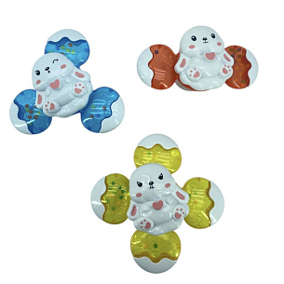 | Игровой набор для мальчиков | BT2407110(QML016) | 12 см | Спиннер для ванной "Зайка" с эффектом погремушки на присоске. 3 вида в ассортименте! ЦЕНА УКАЗАНА ЗА 1 СПИНЕР. ОТГРУЗКА КОМПЛЕКТОМ ПО 3 ШТУКИ. | 1.97 | 20 | 25% |  | 0.00
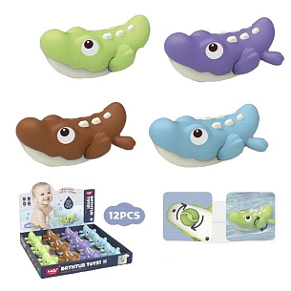 | Игрушка "Животные" | BT2407107(368-2) | 10*8*5 см | Заводная игрушка "Крокодильчик" для ванной. Цвета в ассортимента. ОТГРУЗКА ШОУБОКСАМИ ПО 12 ШТУК | 3.08 | 20 | 25% |  | 0.00
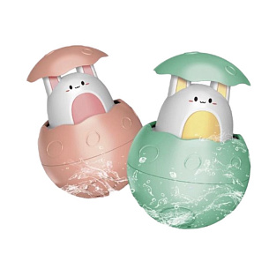 | Игровой набор для мальчиков | BT2407092(RT1303) | 8 см | Игрушка для ванной "Зверушка в яйце". Просто поместите яйцо в воду, дайте емкости наполнится, достаньте из воды и наслаждайтесь веселым душем! ОТГРУЗКА ШОУБОКСАМИ ПО 8 ШТУК. | 3.21 | 20 | 25% |  | 0.00
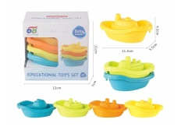 | Игрушка для ванной | BT1502220(618-154) | 14 см | Набор игрушек для купания "Кораблики". В наборе 4 кораблика разных цветов. | 4.18 | 20 | 25% |  | 0.00
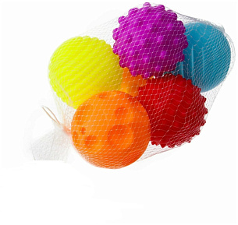 | Игрушка для ванной | BT2310236(KM261) | 6 см | Набор текстурных тактильных игрушек "Сенсорные мячики". Со звуковыми эффектами (при нажатии издают звук). В наборе: 6 ярких разноцветных шариков с разной текстурированной поверхностью. | 4.84 | 20 | 25% |  | 0.00
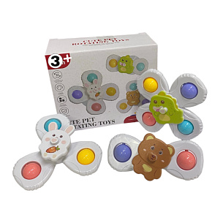 | Игровой набор для мальчиков | BT2407111(FXB-18) | 14*11*6 см | Детские спиннеры на присоске с погремушкой. В комплекте 3 спиннера на присоске. На каждой игрушек имеется фигурка животного и цветные шарики. | 5.46 | 20 | 25% |  | 0.00
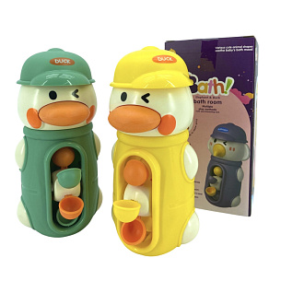 | Игрушка для ванной | BT250260 | 16*7*7 см | Игрушка для купания "Уточка" мельница, которая приходит в движение при попадании водички. Крепится на присосках (в шляпке). Цвета в ассортименте. | 5.60 | 20 | 20% |  | 0.00
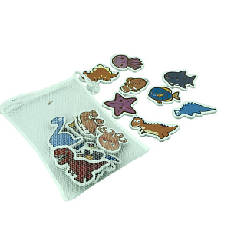 | Игрушка для ванной | BT1502343(SY1079-5) | 26*20 см | Фигурки ля ванной морские животные+ динозавры в сеточке для хранения игрушек на присоске. В комплекте 18 штук. | 6.29 | 20 | 25% |  | 0.00
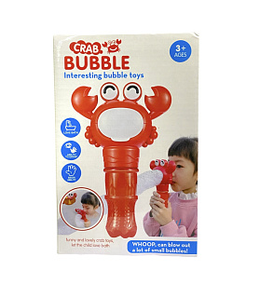 | Игровой набор для мальчиков | BT2308064(HN1864-1) | 19*12*7 см | Краб пеногенератор. Для работы краба необходимо капнуть шампунь или жидкое мыло в краба,вставить трубку и дуть в неё, чтобы образовались огромные облака из пены. | 6.65 | 20 | 25% |  | 0.00
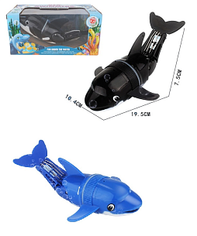 | Игрушка "Животные" | BT2310077(606-22) | 19*5*7 см | Игрушка для ванны "Дельфин". В ассортименте 2 вида. | 6.73 | 20 | 25% |  | 0.00
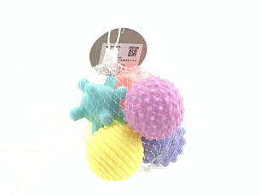 | Игровой набор для девочек | BT2310638(KM261B) | 6 см | Набор текстурных тактильных игрушек "Сенсорные мячики". В наборе: 6 ярких разноцветных шариков с разной текстурированной поверхностью. | 6.85 | 20 | 25% |  | 0.00
 | Игрушка для ванной | BT1502033(1801) | 18*14*14 см | Игрушка для воды в виде зонтика. Опустите зонтик в воду, набрав водички, струйки воды потекут через отверстия под куполом зонтика. | 7.55 | 20 | 25% |  | 0.00
 | Игрушка "Животные" | BT1405014 | 14*9 см | Игрушка для ванной "Неваляшка". При нажатии на трубочку выпускает воду, которую предварительно набрать, погрузив игрушку в воду, либо набрав воду в игрушку через специальные отверстия. Работает без батареек. | 7.74 | 20 | 25% |  | 0.00
 | Игрушка "Животные" | SS202522/107Bбелый | 10*9*9 см | Игрушка для ванны "Китёнок". НОВАЯ ПАРТИЯ С КНОПКОЙ ДЛЯ ЗАПУСКА РАБОТЫ ИГРУШКИ, БЕЗ СВЕТОВЫХ ЭФФЕКТОВ. При соприкосновении с водой китёнок выпускает фонтанчик. Работает от 3-х батареек ААА (в комплект не входят). | 9.30 | 20 | 25% |  | 0.00
 | Игрушка "Животные" | SS202522/107Bсиний | 10*9*9 см | Игрушка для ванны "Китёнок". НОВАЯ ПАРТИЯ С КНОПКОЙ ДЛЯ ЗАПУСКА РАБОТЫ ИГРУШКИ, БЕЗ СВЕТОВЫХ ЭФФЕКТОВ. При соприкосновении с водой китёнок выпускает фонтанчик. Работает от 3-х батареек ААА (в комплект не входят). | 9.35 | 20 | 25% |  | 0.00
 | Игровой набор для мальчиков | BT1406024(F-19) | 17*13.3*3 | ХИТ 2025! Светящиеся кубики – идеальные игрушки для ванной. При соприкосновении с водой начинают светиться разными цветами. Также их можно использовать как декор и бросать в стаканы с напитками. В наборе 12 кубиков. | 9.49 | 20 | 25% |  | 0.00
 | Игрушка "Пирамида" | BT1407015(SL87004) | 17 см | В наборе 4 стаканчика в виде морских животных. На дне каждого стакана есть отверстия, через которые можно выливать воду, как через сито. Игрушка отлично подойдет как для игры в ванной, так и для песочницы. Можно строить разнообразные домики и пирамидки, вставлять стаканчики друг в друга. в комплекте 4 стаканчика. | 9.52 | 20 | 25% |  | 0.00
 | Игровой набор для мальчиков | BT2407094(87-75) | 8 см | Набор заводных игрушек "Морские обитатели". В комплекте 4 шт. | 9.75 | 20 | 25% |  | 0.00
 | Игрушка для ванной | BT1502224(33007) | 21*16*6 см | Игрушка "Лягушонок" на колесиках, изображает движения плавания. Для работы необходима 1 пальчиковая батарейка. Чтобы включить лягушонка, необходимо ОЧЕНЬ СИЛЬНО закрутить отсек для батареек. | 10.01 | 20 | 25% |  | 0.00
 | Игровой набор для мальчиков | BT2407100(2027-1) | 40*32 см | Игровой набор для купания. В комплекте сетка для игрушек, рыбалка с удочкой. Сетка для игрушек в ванную крепится на стену с помощью присосок (входят в комплект) | 12.41 | 20 | 25% |  | 0.00
 | Игрушка для ванной | BT1502050(KS-11) | 33*23*6 см | Набор игрушек для купания. В комплекте: кит- ковшик, черепашка-мельница, осьминог-водопад, лягушка на лодке, крабик на присоске. | 12.52 | 20 | 25,00% |  | 0.00
 | Игрушка для ванной | BT1409042(52050) | 19.5*10.5*15 | Игрушка для купания в виде черепашки. Маленькие фигурки внутри расположены в мельнице, которая вращается при заполнении водой. По середине находится кнопочка- пищалка. Глазки игрушки вращаются, если залить в шляпку водичку. | 12.70 | 20 | 25,00% |  | 0.00
 | Игрушка для ванной | BT777999 | 25*17*9 см | Интерактивная механическая игрушка в виде краба. Краб пускает мыльные пузыри, у него встроенные звуковые эффекты. Воспроизводит музыку на русском языке. Крепится на стенку ванной с помощью присосок. Упаковка: 25*16,5 см. | 12.90 | 20 | 25% |  | 0.00
 | Игровой набор для девочек | BT2407097(628) | 24*20*12 см | Игрушка-фонтан для ванной "Пчёлка". В спинке пчёлки находится отверстие, в которое нужно налить водичку и она будет выливаться фонтанчиком внизу пчёлки. | 14.49 | 20 | 25% |  | 0.00
 | Игровой набор для мальчиков | BT2407102(8366-63A) | 24*20*10 см | Горка для ванной складная на 28 деталей. В комплекте мячики, леечка, мельница для воды. Удобно прикрепить к стенке с помощью присосок. | 19.13 | 20 | 25% |  | 0.00
 | Игровой набор для девочек | BT2407099(SL87058) | 32*24 см | Игрушка для ванной лейка для ванны в форме пингвинёнка. Игрушка с гибкой шеей и возможностью направлять струю воды в нужном направлении. Легко крепится на поверхность ванны с помощью присосок. | 28.25 | 20 | 25% |  | 0.00
 | Игровой набор для девочек | BT2403061 | 10 см | Игрушка - неваляшка "Зайчик" качается из стороны в сторону и возвращается в исходное положение. Подставка утяжелена, что придает игрушке устойчивость. | 3.00 | 20 | 25% |  | 0.00
 | Игровой набор для девочек | BT1504030(8515-11) | 21*23*34 см | Игрушка-каталка в виде Пони. При движении машет крылышками, издает звук звоночка. | 7.69 | 20 | 25,00% |  | 0.00
 | Игровой набор для мальчиков | BT2308048(2890)синий | 27*14*13 см | Игрушка-грызунок тянучка "Слоник". Многофункциональная погремушка - грызунок слоник подходит для всех стадий прорезывания зубов у малышей. На погремушке находятся яркие сенсорные силиконовые кнопки попит. Погремушка способствует развитию зрительно-моторной координации, тактильным ощущениям, навыкам мелкой моторики. | 10.13 | 20 | 25,00% |  | 0.00
 | Игровой набор для мальчиков | BT1405007(A06) | 12*12*13 см | Развивающая многофункциональная пирамидка с шариками и колечками. В комплекте 3 мячика (6 см ), 3 колечка. разного размера | 10.81 | 20 | 25% |  | 0.00
 | Игровой набор для мальчиков | BT2407053(YL1022-16D) | 8.6*8.6*8.6 | Бизикуб является многофункциональной игрушкой : каждая сторона куба – это самостоятельное игровое поле, которое сочетает самые любопытные и занимательные элементы для малыша. Его компактный размер позволяет брать кубик на прогулку, в гости, в дорогу. | 11.14 | 20 | 25% |  | 0.00
 | Игровой набор для девочек | BT1502013(888-6) | 23*17*3 см | Набор обучающих карточек. В комплекте: 35 двухсторонние карточки с заданиями, 2 маркера, губка, 4 фишки и 2 колечка, которые можно прикрепить и сделать блокнот из карточек. | 11.39 | 20 | 25% |  | 0.00
 | Игровой набор для мальчиков | BT1405026(1688-34) | 22*11*5 см | Книга-шуршалка "Чьи хвосты?. Животные джунглей" с шуршащими страницами. 1-ая страница с шариком-пищалкой внутри. | 11.61 | 20 | 25% |  | 0.00
 | Игровой набор для мальчиков | BT1405027(1688-31) | 22*11*5 см | Мягкая книга "Чьи хвосты? Морские обитатели" с шуршащими страницами. 1-ая страница с шариком-пищалкой внутри. | 11.61 | 20 | 25% |  | 0.00
 | Игровой набор для мальчиков | BT1405028(1688-33) | 22*11*5 см | Книга-шуршалка "Чьи хвосты? Домашние животные" с шуршащими страницами. 1-ая страница с шариком-пищалкой внутри. | 11.61 | 20 | 25% |  | 0.00
 | Игровой набор для мальчиков | BT2305158(65403) | 18*18*18 см | Развивающик кубик-мозаика. Стороны кубика могут соединяться между собой. В комплекте 6 картинок, 54 пуговки, 9 фигур, 2 глаза. Размер упаковки 27х10х19см | 14.14 | 20 | 25% |  | 0.00
 | Игровой набор для девочек | G182683(1221-2) | 30*30*5 см | Детская мозайка. В наборе: 10 картинок-шаблонов, 46 кнопочных деталей, поле с отверстиями. | 15.36 | 20 | 25% |  | 0.00
 | Игрушка "Животные" | BT1502012(898-9107) | 28*17*8 см | Детская защитная подушка в виде пчелки для малышей. Защищает голову и спину от ударов при падениях назад. В индивидуальной коробке. | 16.12 | 20 | 20% |  | 0.00
 | Игровой набор для мальчиков | BT1405005(A05) | 36*20*15 см | Развивающая игрушка Цветная пирамидка. Возьмите стержень и круглые детали и предложите малышу составить пирамидку от самой большой детали у основания к самой маленькой наверх или другими необычными способами, чтобы пирамидка удержала равновесие. В комплекте: подставка, 6 разноцветных деталей. | 22.39 | 20 | 25% |  | 0.00
 | Игровой набор для девочек | BT1406003(1203-3) | 40*9.5*28 | В миниатюрном бассейне водятся забавные животные: пингвин, утята и рыбки. Они плавают в бассейне, прыгают с трамплина. Включив кран с водой, водные животные скатываются с горки под напором воды. Для запуска воды по крану нужно вставить батарейки. В комплект входят: бассейн (контейнер для игры), водопроводный кран, горка круговая 4 детали, фигурки животных на магнитах 6 шт, утёнок 1 шт, | 29.97 | 20 | 25% |  | 0.00
 | Игровой набор для девочек | BT2403060 | 26*21*7 см | Тактильные мячики. В наборе 6 мячиков разных цветов и форм (пупырчатые, волнистые, гладкие). Рельефная поверхность мячиков способствует развитию мелкой моторики рук и хватательного рефлекса. При нажатии игрушки забавно пищат. | 12.66 | 20 | 25% |  | 0.00
 | Игрушка "Коврик" | BT2470496 | 90*160 см | Коврик двухсторонний (термоковрик) в сумке. Размер в разложенном виде: 90*160 см. Расцветки в ассортименте. Данный коврик выполняет развивающую и обучающую функции, с помощью больших ярких картинок ребёнок может изучать окружающий мир. | 14.96 | 20 | 25% |  | 0.00
 | Игрушка "Коврик" | SS200801/161805 | 180*150 | Коврик двухсторонний (термоковрик) в сумке. Размер в сложенном виде: 45х40 см. Размер в разложенном виде: 180х150 см. Данный коврик выполняет развивающую и обучающую функции, с помощью больших ярких картинок ребёнок может изучать окружающий мир. | 22.61 | 20 | 20% |  | 0.00
...

